ENERO2013
Institución Educativa CASD Hermogenes Maza

CONCILIACIÓN BANCARIA FONDO DE SERVICIOS EDUCATIVOS

A ENERO 31 DE 2012

Cta. No. 138171673 Bogota- Saldo según Libros $: |  | 123,802,232

( + ) Valor total de Cheques Pendientes de Cobro $: |  | 321,500

( + ) Rendimientos Financieros del mes $: |  | -

( + ) Diferencias en cheques cobrados por Menor Valor en $: |  | -

( - ) Notas debito pendientes de contabilizar $: |  | -

( - ) Impuesto 4 x Mil del mes $: |  | -

Saldo según Extractos Bancarios $: |  |  | 124,123,732

SUMAS IGUALES |  | 124,123,732 | 124,123,732
 |  |  | -

RELACIÓN CHEQUES PENDIENTES DE COBRO
CHEQUE No. | POR VALOR DE:
W6152209 | 110,000
W6152278 | 110,000
3850246 | 17,500
3850286 | 84,000
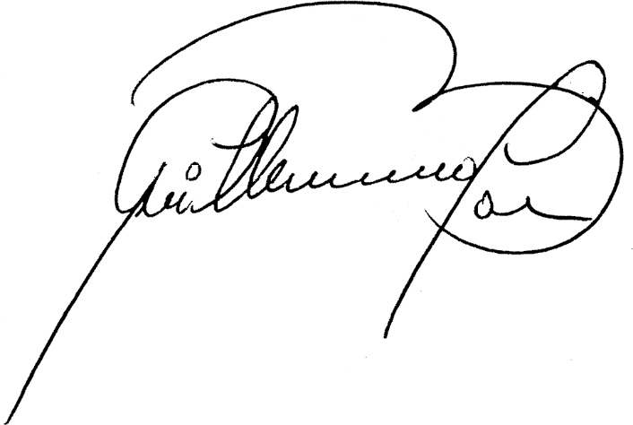
TOTAL | 321,500

GUILLERMO BALLEN OSORIO |  | ALBA LUCIA TOTENA RODRIGUEZ
RECTOR |  | CONTADORA

Institución Educativa CASD Hermogenes Maza

CONCILIACIÓN BANCARIA RECURSOS PROPIOS

A ENERO 31 DE 2012

Cta. No. 138166897 Bogota- Saldo según Libros $: |  | 65,112,159

( + ) Valor total de Cheques Pendientes de Cobro $: |  | 268,542

( + ) Rendimientos Financieros del mes $: |  | -

( + ) Diferencias en cheques cobrados por Menor Valor en $: |  | -

( - ) Notas debito pendientes de contabilizar $: |  | -

( - ) Impuesto 4 x Mil del mes $: |  | 1,845

Saldo según Extractos Bancarios $: |  |  | 65,378,856

SUMAS IGUALES |  | 65,378,856 | 65,378,856
 |  |  | -

RELACIÓN CHEQUES PENDIENTES DE COBRO
CHEQUE No. | POR VALOR DE:
2374467 | 162,542
4308328 | 106,000
TOTAL | 268,542

GUILLERMO BALLEN OSORIO |  | ALBA LUCIA TOTENA RODRIGUEZ
RECTOR |  | CONTADORA

